α版
バグチェック

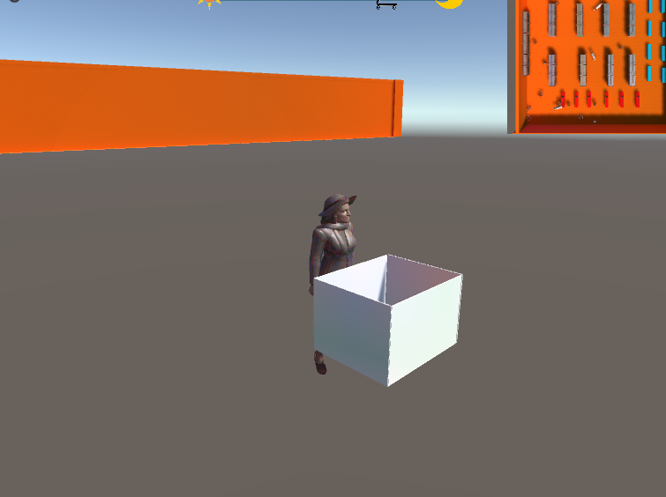
シーン場所 | バグの詳細 | 改善確認チェック
バージョン | α版 | ✔ | 図１
ゲーム画面 | レジで警備員に捕まるとプレイヤーの初期ポジションにまで 放置していても追いかけられてしまう
ゲーム画面 | カートを使う客を乗せることが出来ます。
ゲーム画面 | カートを使う客を乗せてカゴを投げると豚が空中に浮いた状態 でカゴを使わずに元のポジションに戻ります。
ゲーム画面 | 警備員の一定の距離を走るアニメーションを再生させると アニメーションの再生が途切れます。
ゲーム画面 | 親子の客をカートに乗せて遠くにカゴを投げると子供が走って 追いかけるアニメーションが止まらずにいます。
ゲーム画面 | 滑走しているカートを持つキャラをカゴにいれると移動ができなくなってしまいます。カゴを投げると解除されます。
ゲーム画面 | 親を袋に入れると子供が壁に向かって走っていきます。
ゲーム画面 | プレイヤーの初期ポジションにいる警官は回り出してしまい プレイヤーがいると図１のように壁から出れてしまいます。 |  | 図2
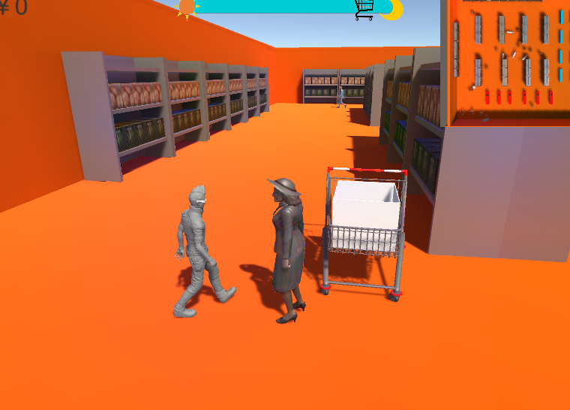
ゲーム画面 | 止まっている客の隣にあるカートにカゴをいれると図2のように カートに向かっても客が邪魔してカートポジションに移動しません
ゲーム画面
ゲーム画面
ゲーム画面
ゲーム画面
ゲーム画面
ゲーム画面
ゲーム画面
ゲーム画面

